Зима 2017-18
 |  |  | GooDvinKids - детская одежда с любовью, теплом и заботой!

Адрес: г. Тула, ул. Макаренко, д.13, корп.5 |  |  |  |  | Клиент:
Телефон: 8 (4872) 77-73-49 |  |  |  |  | Адрес:
Контактный телефон: 8-910-157-48-07, 8-903-697-29-93 |  |  |  |  | Транспортная компания:
e-mail: goodvin-deti@mail.ru |  | www.goodvin-deti.ru |  |  | Контактное лицо, телефон:

Внимание! Изменять можно только ячейки, выделенные серым цветом! Пожалуйста, заполните контактную информацию.

Наименование модели |  | Фото | Базовая цена | Цвет |  | Размеры |  |  |  |  |  |  |  |  |  |  |  |  |  | Общее кол-во | Сумма
 |  |  |  |  |  | 80 | 86 | 92 | 98 | 104 | 110 | 116 | 122 | 128 | 134 | 140 | 146 | 152 | 158
 | Зима 2017-18
1 | Комбинезон зимний "Диско" КМ33017-18 | 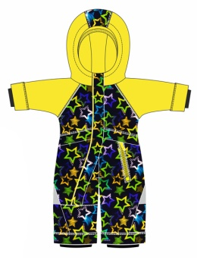 | 2600 | 1 | сирень/звезды принт |  |  |  |  |  |  |  |  |  |  |  |  |  |  |  | первые три цвета в 86 и 92 размерах будут на складе в конце сентября !!!
 |  |  |  | 2 | серый/звезды принт
 |  |  |  | 3 | желтый/звезды принт
 |  |  |  | 4 | лайм/синий
 | Размеры: 80-48, 86-48, 92-52 |  |  | 5 | бирюза/ирис
 |  |  | НОВИНКА! |  | Кол-во рядов: | 0 | 0 | 0 |  |  |  |  |  |  |  |  |  |  |  | 0 | 0
 | верх: Membrane 3000/3000 подкладка: флис утеплитель: хетта 300 г/м2 коллекция: 2017-18
2 | Комбинезон зимний "Айс" КМ33017-19 | 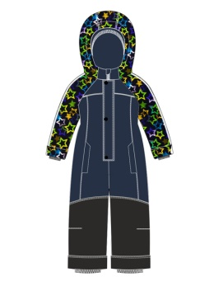 | 2700 | 1 | серый/звезды принт
 |  |  |  | 2 | темный ирис
 |  |  |  | 3 | сирень/звезды принт
 | Размеры: 98-52, 104-56, 110-56 |  |  | 4 | ирис
 |  |  | НОВИНКА! |  | Кол-во рядов: |  |  |  | 0 | 0 | 0 |  |  |  |  |  |  |  |  | 0 | 0
 | верх: Membrane 3000/3000 подкладка: флис, п/э утеплитель: хетта 250 г/м2 коллекция: 2017-18
3 | Комбинезон зимний для мальчика "Люк" КМ13017-20 | 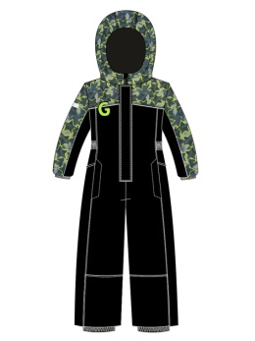 | 2900 | 1 | синий принт/синий
 |  |  |  | 2 | черный принт/черный

 | Размеры: 116-60, 122-60, 128-64
 |  |  | НОВИНКА! |  | Кол-во рядов: |  |  |  |  |  |  | 0 | 0 | 0 |  |  |  |  |  | 0 | 0
 | верх: Membrane 3000/3000 подкладка: флис, п/э утеплитель: хетта 300 г/м2 коллекция: 2017-18
4 | Комбинезон зимний для девочки "Лея" КМ23017-21 | 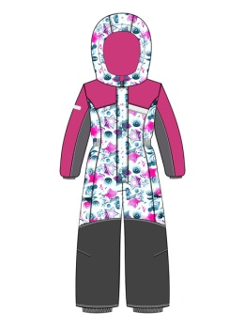 | 2900 | 1 | лайм принт
 |  |  |  | 2 | фуксия принт

 | Размеры: 116-60, 122-60, 128-64
 |  |  | НОВИНКА! |  | Кол-во рядов: |  |  |  |  |  |  | 0 | 0 | 0 |  |  |  |  |  | 0 | 0
 | верх: Membrane 3000/3000 подкладка: флис, п/э утеплитель: хетта 300 г/м2 коллекция: 2017-18
5 | Комплект зимний для мальчика "Янис" КТ13017-22 | 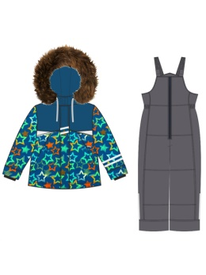 | 3800 | 1 | серый/звезды принт
 |  |  |  | 2 | синий/звезды принт
 |  |  |  | 3 | мед/серый
 | Размеры: 86-48, 92-52, 98-52, 104-56 |  |  | 4 | серый/вино
 |  |  | НОВИНКА! |  | Кол-во рядов: |  | 0 | 0 | 0 | 0 |  |  |  |  |  |  |  |  |  | 0 | 0
 | верх: Membrane 3000/3000 подкладка: флис, п/э утеплитель: хетта 300 г/м2, ПК - 200 гр/м2 Опушка - енот, коллекция: 2017-18
6 | Комплект зимний для девочки "Мира" КТ23017-23 | 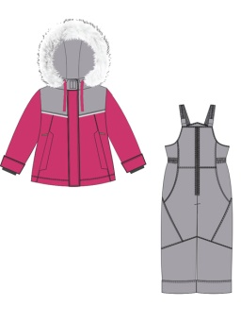 | 3900 | 1 | фуксия/звезды принт
 |  |  |  | 2 | фиолет/звезды принт
 |  |  |  | 3 | серый/малина
 | Размеры: 86-48, 92-52, 98-52, 104-56
 |  |  | НОВИНКА! |  | Кол-во рядов: |  | 0 | 0 | 0 | 0 |  |  |  |  |  |  |  |  |  | 0 | 0
 | верх: Membrane 3000/3000 подкладка: флис, п/э утеплитель: хетта 300 г/м2, ПК - 200 гр/м2 Опушка - песец, коллекция: 2017-18
7 | Комплект зимний для мальчика "Рей" КТ13017-24 | 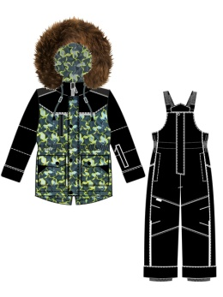 | 3950 | 1 | синий принт/синий
 |  |  |  | 2 | черный принт/черный
 |  |  |  | 3 | кофе/морская волна
 | Размеры: 110-56, 116-60, 122-60, 128-64
 |  |  | НОВИНКА! |  | Кол-во рядов: |  |  |  |  |  | 0 | 0 | 0 | 0 |  |  |  |  |  | 0 | 0
 | верх: Membrane 3000/3000 подкладка: флис, п/э утеплитель: хетта 300 г/м2, ПК - 200 гр/м2 Опушка - енот, коллекция: 2017-18
8 | Комплект зимний для девочки "Вега" КТ23017-25 | 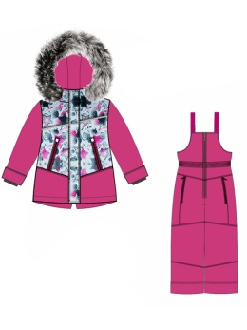 | 3950 | 1 | лайм принт/черный
 |  |  |  | 2
 |  |  |  | 3
 | Размеры: 110-56, 116-60, 122-60, 128-64 |  |  | 4 | сирень/серый
 |  |  | НОВИНКА! |  | Кол-во рядов: |  |  |  |  |  | 0 | 0 | 0 | 0 |  |  |  |  |  | 0 | 0
 | верх: Membrane 3000/3000 подкладка: флис, п/э утеплитель: хетта 300 г/м2, ПК - 200 гр/м2 Опушка - песец, коллекция: 2017-18
9 | Полукомбинезон для мальчика "Ким" ПК12017-26 | 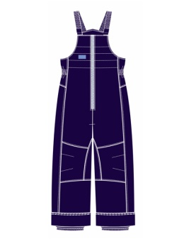 | 950 | 1 | черный
 |  |  |  | 2
 |  |  |  | 3
 | Размеры: 104-56, 110-56, 116-60, 122-60, 128-64 |  |  | 4 | светло-серый
 |  |  |  | 5 | чернильный
 |  |  | НОВИНКА! |  | Кол-во рядов: |  |  |  |  | 0 | 0 | 0 | 0 | 0 |  |  |  |  |  | 0 | 0
 | верх: Джордан подкладка: п/э утеплитель: хетта 200 г/м2 коллекция: 2017-18
 |  |  |  |  |  | 80 | 86 | 92 | 98 | 104 | 110 | 116 | 122 | 128 | 134 | 140 | 146 | 152 | 158
 |  |  |  |  |  | 80 | 86 | 92 | 98 | 104 | 110 | 116 | 122 | 128 | 134 | 140 | 146 | 152 | 158
10 | Полукомбинезон для девочки "Кэт" ПК22017-27 | 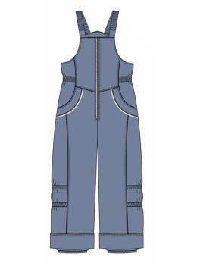 | 950 | 1 | черный
 |  |  |  | 2 | серый (св)

 | Размеры: 104-56, 110-56, 116-60, 122-60, 128-64
 |  |  |  | 5 | пепел роза
 |  |  |  | 6 | бордо
 |  |  |  | 7 | вишня
 |  |  | НОВИНКА! |  | Кол-во рядов: |  |  |  |  | 0 | 0 | 0 | 0 | 0 |  |  |  |  |  | 0 | 0
 | верх: Джордан подкладка: п/э утеплитель: хетта 200 г/м2 коллекция: 2017-18
11 | Куртка для мальчика "Оскар" К13017-28 | 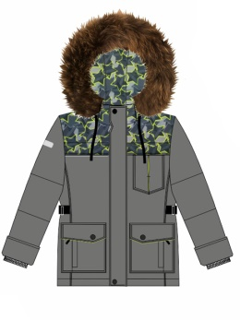 | 3500 | 1 | черный принт
 |  |  |  | 2 | синий принт
 |  |  |  | 3 | серый
 | Размеры: 134-68, 140-72, 146-76, 152-76, 158-80 |  |  | 4 | синий
 |  |  | НОВИНКА! |  | Кол-во рядов: |  |  |  |  |  |  |  |  |  | 0 | 0 | 0 | 0 | 0 | 0 | 0
 | верх: Membrane 3000/3000 подкладка: флис, п/э утеплитель: хетта 300 г/м2 Опушка - енот, коллекция: 2017-18
12 | Брюки для мальчика "Оскар" Б12017-29 | 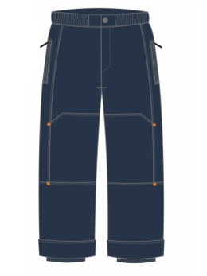 | 1300 | 1 | синий
 |  |  |  | 2 | серый
 |  |  |  | 3 | черный
 | Размеры: 134-68, 140-72, 146-76, 152-76, 158-80
 |  |  | НОВИНКА! |  | Кол-во рядов: |  |  |  |  |  |  |  |  |  | 0 | 0 | 0 | 0 | 0 | 0 | 0
 | верх: Membrane 3000/3000 подкладка: флис, п/э утеплитель: хетта 150 г/м2 коллекция: 2017-18
13 | Пальто для девочки "Аэлита" П23017-30 | 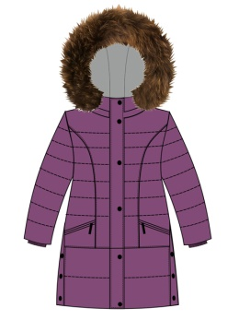 | 3700 | 1 | ирис
 |  |  |  | 2 | серый
 |  |  |  | 3 | синий
 | Размеры: 128-64, 134-68, 140-72, 146-76, 152-76, 158-80
 |  |  | НОВИНКА! |  | Кол-во рядов: |  |  |  |  |  |  |  |  | 0 | 0 | 0 | 0 | 0 | 0 | 0 | 0
 | верх: Membrane 3000/3000 подкладка: флис, п/э утеплитель: хетта 300 г/м2 Опушка - енот, коллекция: 2017-18
14 | Куртка для девочки "Марго" К23017-31 | 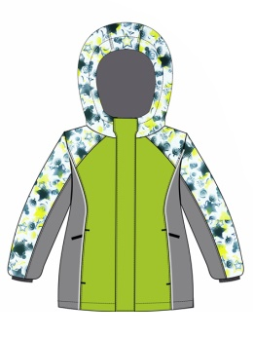 | 2900 | 1 | лайм принт/лайм/серый |  |  |  |  |  |  |  |  |  |  |  |  |  |  |  | ВЫПУСК-ВТОРАЯ ПОЛОВИНА СЕНТЯБРЯ
 |  |  |  | 2 | фуксия принт/фуксия/черный
 |  |  |  | 3 | серый/малина/джинса
 | Размеры: 134-68, 140-72, 146-76, 152-76, 158-80
 |  |  | НОВИНКА! |  | Кол-во рядов: |  |  |  |  |  |  |  |  |  | 0 | 0 | 0 | 0 | 0 | 0 | 0
 | верх: Membrane 3000/3000 подкладка: флис, п/э утеплитель: хетта 300 г/м2 коллекция: 2017-18
15 | Брюки для девочки "Марго" Б22017-32 | 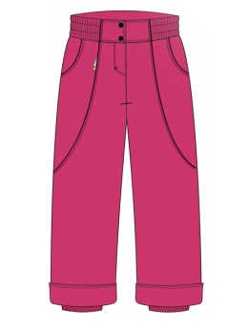 | 1300 | 1 | фуксия |  |  |  |  |  |  |  |  |  |  |  |  |  |  |  | ВЫПУСК-ВТОРАЯ ПОЛОВИНА СЕНТЯБРЯ
 |  |  |  | 2 | серый
 |  |  |  | 3 | черный
 | Размеры: 134-68, 140-72, 146-76, 152-76, 158-80
 |  |  | НОВИНКА! |  | Кол-во рядов: |  |  |  |  |  |  |  |  |  | 0 | 0 | 0 | 0 | 0 | 0 | 0
 | верх: Membrane 3000/3000 подкладка: флис, п/э утеплитель: хетта 150 г/м2 коллекция: 2017-18
 |  |  |  |  |  | 80 | 86 | 92 | 98 | 104 | 110 | 116 | 122 | 128 | 134 | 140 | 146 | 152 | 158
16 | Комплект зимний для мальчика "Ян" К13016-13 | 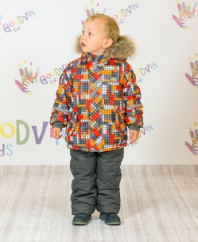 | 3800 | 1 | голубой принт
 |  |  |  | 2 | салатовый принт
 |  |  |  | 3 | красный принт

 | Размеры: 86-48, 92-52, 98-52, 104-56 |  |  |  | Кол-во рядов: |  | 0 | 0 | 0 | 0 |  |  |  |  |  |  |  |  |  | 0 | 0
 | верх: мембрана 3000/3000 подкладка: куртка - флис, п/э - рукава, ПК - флис(шорты), п/э утеплитель: куртка - экофайбер 300 г/м2 , ПК - экофайбер 200 г/м2 опушка: енот коллекция: 2016/17
17 | Комплект зимний для девочки "Малика" К23015-17 | 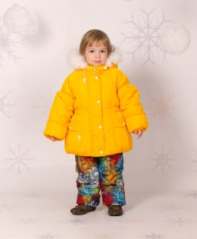 | 3600 | 1 | изумруд
 |  |  |  | 2 | канарейка

 | Размеры: 86-48, 92-52, 98-52, 104-56 |  |  |  | Кол-во рядов: |  | 0 | 0 | 0 | 0 |  |  |  |  |  |  |  |  |  | 0 | 0
 | верх: куртка - принц, ПК - мембрана 3000/3000 подкладка: куртка - флис, п/э - рукава, ПК - флис(шорты), п/э утеплитель: сил. синтепон 350 г/м2 опушка: натуральный песец коллекция: 2015/16
18 | Комплект зимний для девочки "Майя" К23115-12 | 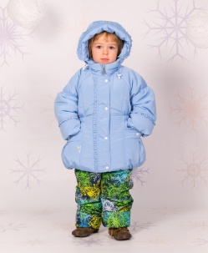 | 2800 | 1 | розовый |  |  |  |  |  |  |  |  |  | Возможен заказ без размерных рядов!
 |  |  |  | 2 | голубой
 |  |  |  | 3 | желтый

 | Размеры: 86-48, 92-52, 98-52, 104-56 |  |  |  | Кол-во рядов: |  | 0 | 0 | 0 | 0 |  |  |  |  |  |  |  |  |  | 0 | 0
 | верх:куртка - файл, ПК - мембрана 3000/3000 подкладка: куртка - флис, п/э - рукава, ПК - флис(шорты), п/э утеплитель: сил. синтепон 350 г/м2 коллекция: 2015/16
19 | Комплект зимний для мальчика "Матвей" КТ13016-23 | 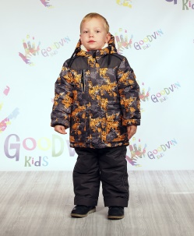 | 3500 | 1 | оранжевый принт/м.асфальт |  |  |  |  |  |  |  |  |  | Возможен заказ без размерных рядов!
 |  |  |  | 2 | салатовый принт/серый

 | Размеры: 110-56, 116-60, 122-60, 128-64 |  |  |  | Кол-во рядов: |  |  |  |  |  | 0 | 0 | 0 | 0 |  |  |  |  |  | 0 | 0
 | верх: мембрана 3000/3000 подкладка: куртка - флис, п/э - рукава, ПК - п/э утеплитель: куртка - экофайбер 300 г/м2, ПК - 200 гр/м2 опушка: енот коллекция: 2016/17
 |  |  |  |  |  | 80 | 86 | 92 | 98 | 104 | 110 | 116 | 122 | 128 | 134 | 140 | 146 | 152 | 158
 |  |  |  |  |  | 80 | 86 | 92 | 98 | 104 | 110 | 116 | 122 | 128 | 134 | 140 | 146 | 152 | 158
20 | Куртка зимняя для мальчика "Антон" К13016-19 | 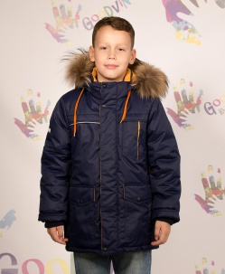 | 3400 | 1 | морская волна/черный | Возможен заказ без размерных рядов!
 |  |  |  | 2 | гольф/черный
 |  |  |  | 3 | коричневый/мед
 |  |  |  | 4 | синий/мед
 |  |  |  | 5 | черный/мед
 | Размеры: 134-68, 140-72, 146-76, 152-76, 158-80 |  |  |  | Кол-во рядов: |  |  |  |  |  |  |  |  |  | 0 | 0 | 0 | 0 | 0 | 0 | 0
 | верх: мембрана 3000/3000 подкладка: флис, п/э - рукава утеплитель: экофайбер 300 г/м2 опушка: енот коллекция: 2016/17
21 | Куртка зимняя для девочки "Нелли" К23015-08 | 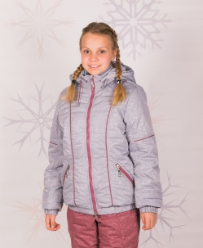 | 2200 | 1 | серый/синий кант | Возможен заказ без размерных рядов!
 |  |  |  | 2 | серый/бордовый кант
 |  |  |  | 3 | синий/серый кант
 |  |  |  | 4 | бордо/серый кант
 |  |  |  |  | бордо
 | Размеры: 134-68, 140-72, 146-76, 152-76, 158-80 |  |  |  | Кол-во рядов: |  |  |  |  |  |  |  |  |  | 0 | 0 | 0 | 0 | 0 | 0 | 0
 | верх – westaria (термопечать) утеплитель – сил. синтепон 300 гр/м2 подкладка – п/э (таффета) коллекция: 2015/16
22 | Пальто зимнее для девочки "Лера" П23016-21 | 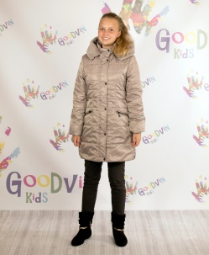 | 3200 | 1 | бежевый | Возможен заказ без размерных рядов!
 |  |  |  | 2 | графит

 | Размеры: 128-64, 134-68, 140-72, 146-76, 152-76 |  |  |  | Кол-во рядов: |  |  |  |  |  |  |  |  | 0 | 0 | 0 | 0 | 0 |  | 0 | 0
 | верх: FITSYSTEM подкладка: флис, п/э утеплитель: экофайбер 300 г/м2 отделка: искусственный мех коллекция: 2016/17
 |  |  |  |  |  | 80 | 86 | 92 | 98 | 104 | 110 | 116 | 122 | 128 | 134 | 140 | 146 | 152 | 158
 | Весна-Осень 2017
13 | Комплект для мальчика "Гаспар" КТ12017-13 | 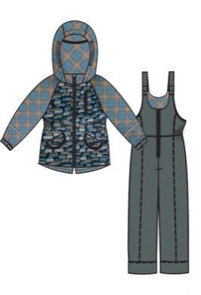 | 2400 | 1 | машинки/клетка бежевый |  |  |  |  |  |  |  |  |  | Товар продается полными рядами. Количество изделий каждого размера должно быть одинаковым!
 |  |  |  | 2 | машинки/клетка красный
 |  |  |  | 3 | машинки/клетка зеленый

 |  |  |  | 5 | красный/клетка красный
 | Размеры: 86-48, 92-52, 98-52, 104-56, 110-56, 116-60 |  |  | 6 | салатовый/клетка зеленый
 |  |  |  |  | Кол-во рядов: |  | 0 | 0 | 0 | 0 | 0 | 0 |  |  |  |  |  |  |  | 0 | 0
 | верх: FITSYSTEM А/С (WR, PU MILKY подкладка: флис, п/э утеплитель: хетта 200 г/м2 коллекция: 2017
14 | Комплект для девочки "Злата" КТ22017-14 | 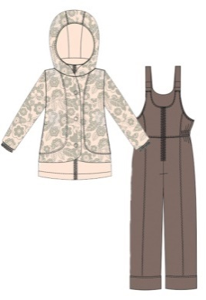 | 2400 | 1 | кремовый принт |  |  |  |  |  |  |  |  |  | Товар продается полными рядами. Количество изделий каждого размера должно быть одинаковым!
 |  |  |  | 2 | розовый принт
 |  |  |  | 3 | бирюзовый принт
 | Размеры: 86-48, 92-52, 98-52, 104-56, 110-56, 116-60
 |  |  |  |  | Кол-во рядов: |  | 0 | 0 | 0 | 0 | 0 | 0 |  |  |  |  |  |  |  | 0 | 0
 | верх: FITSYSTEM 1202 (WR, PU MILKY подкладка: флис, п/э утеплитель: хетта 200 г/м2 коллекция: 2017
15 | Куртка для мальчика "Грей" К11017-15 | 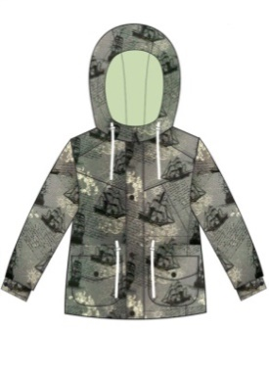 | 2100 | 1 | корабли серый
 |  |  |  | 2 | корабли оранжевый
 |  |  |  | 3 | атлантик
 |  |  |  | 4 | лен
 | Размеры: 122-60, 128-64, 134-68, 140-72, 146-76, 152-76, 158-80 |  |  | 5 | кирпич
 |  |  |  |  | Кол-во рядов: |  |  |  |  |  |  |  | 0 | 0 | 0 | 0 | 0 | 0 | 0 | 0 | 0
 | верх: FITSYSTEM С, 1227 (WR, PU MILKY) подкладка: флис утеплитель: хетта 100 г/м2 коллекция: 2017
16 | Куртка-бомбер для девочки "Ассоль" К21017-16 | 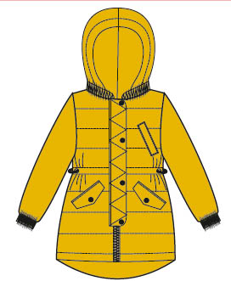 | 2300 | 1 | лен
 |  |  |  | 2 | золото
 |  |  |  | 3 | атлантик
 | Размеры: 122-60, 128-64, 134-68, 140-72, 146-76, 152-76, 158-80
 |  |  |  |  | Кол-во рядов: |  |  |  |  |  |  |  | 0 | 0 | 0 | 0 | 0 | 0 | 0 | 0 | 0
 | верх: FITSYSTEM 1227 (WR, PU MILKY) подкладка: флис утеплитель: хетта 100 г/м2 коллекция: 2017
 |  |  |  |  |  | 80 | 86 | 92 | 98 | 104 | 110 | 116 | 122 | 128 | 134 | 140 | 146 | 152 | 158
17 | Комплект демисезонный для девочки "Лика" К22016-14 | 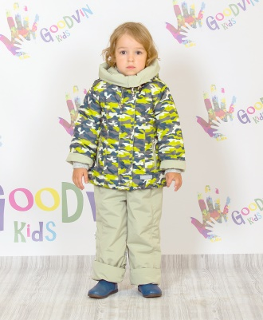 | 2100 | 1 | розовый принт/розовый |  |  |  |  |  |  |  |  |  | Возможен заказ без размерных рядов. Количество ограниченно.
 |  |  |  | 2 | лайм принт/оливка
 |  |  |  | 3 | салатовый принт/бежевый

 | Размеры: 86-48, 92-52, 98-52 104-56, 110-56, 116-60 |  |  |  | Кол-во рядов: |  | 0 | 0 | 0 | 0 | 0 | 0 |  |  |  |  |  |  |  | 0 | 0
 | верх: куртка - FITSYSTEM, ПК-Нью Файл подкладка: флис, п/э утеплитель: сил. синтепон 200 г/м2 - куртка, 100 г/м2 - ПК коллекция: 2016/17
 |  |  |  |  |  |  |  |  |  |  |  |  |  |  | Итого: |  |  |  |  | 0 | 0

